상품제안서
스마트 탈취팬 | 상품코드: F20337

 |  |  |  |  |  |  | 02-412-0044 | www.easy1.co.kr
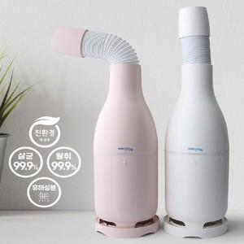

【상세/제작정보】

【인쇄/포장옵션】 | 레이저 / 포장불가능

【공급단가】 | 수량 | 50~ | 100~ | 300~ | 500~ | 1,000~
*VAT별도 | 단가 | 47,350원 | 45,600원 | 43,850원 | 42,100원 | 42,000원

【상품 URL】 | http://www.easy1.co.kr/src/goods_detail.php?gdno=20337

